手順書
No. | 大分類 | 中分類 | 小分類 | 内容
1 | Spring bootのWebAPI作成 | 環境構築 | Eclipse ダウンロード | https://willbrains.jp/
2 | Spring bootのWebAPI作成 | WebAPI作成 | ファイル→新規→ Spring Initializr
3 | Spring bootのWebAPI作成 | WebAPI作成 | 名前→次へ Spring boot version→完了 | 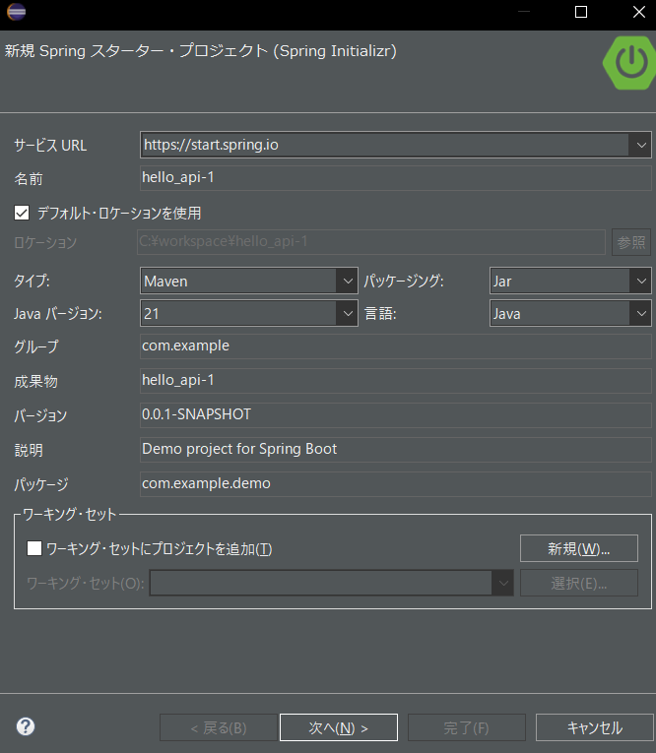 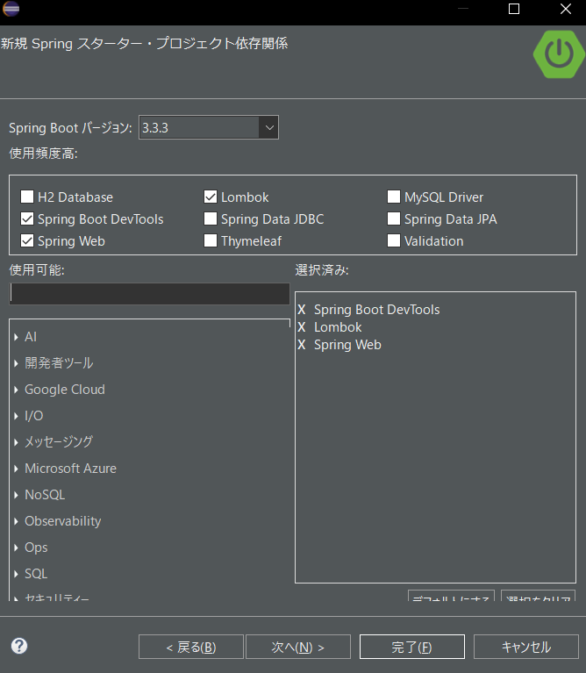
4 | Spring bootのWebAPI作成 | WebAPI作成 | 必要なクラスを作成する。 | 例えば： com.example.demo.HelloController com.example.demo.Message 手順のNo.6をご参照。
5 | Spring bootのWebAPI作成 | テスト | プロジェクトを右クリック →実行 →Spring boot アプリケーション
6 | Spring bootのWebAPI作成 | ご参考 | 参考ソースコード | https://github.com/sjtubai/hello_api
7 | Spring bootのWebAPI作成 | ご参考 | テストURL | http://localhost:8080/helloAPI?name=Leixu
8 | Docker repository作成 | 環境構築 | Maven ダウンロード | https://maven.apache.org/download.cgi
9 | Docker repository作成 | mvn ビルド | change directory | cd C:\workspace\hello_api
10 | Docker repository作成 | mvn ビルド | mvn コンパイル | mvn compile
11 | Docker repository作成 | mvn ビルド | mvn パッケージング | mvn package
12 | Docker repository作成 | mvn ビルド | テスト | 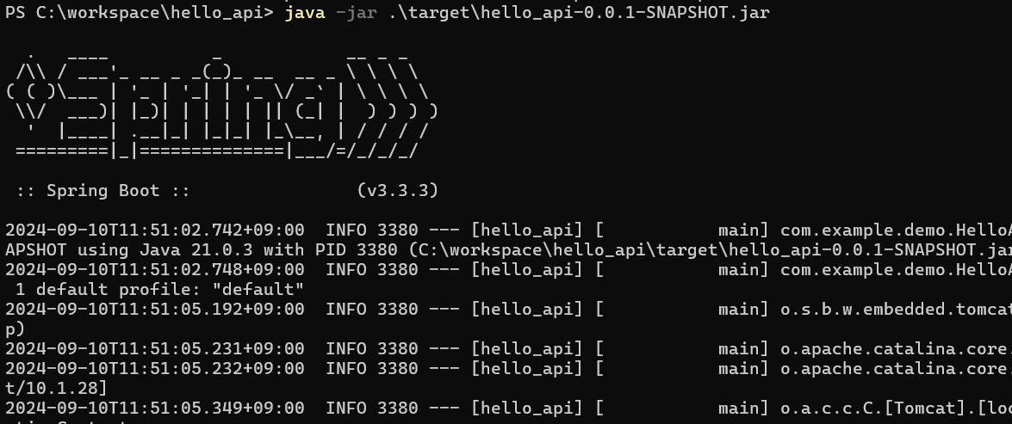 java -jar .\target\hello_api-0.0.1-SNAPSHOT.jar
13 | Docker repository作成 | mvn ビルド | テストURL | http://localhost:8080/helloAPI?name=Leixu
14 | Docker repository作成 | Docker image作成 | Dockerfile作成 | FROM openjdk:21 ARG JAR_FILE=target/*.jar COPY ${JAR_FILE} hello_api-0.0.1-SNAPSHOT.jar ENTRYPOINT ["java","-jar","/hello_api-0.0.1-SNAPSHOT.jar"]
15 | Docker repository作成 | Docker image作成 | docker build | docker build -t hello_api:latest
16 | Docker repository作成 | Docker image作成 | docker run | docker run -p 8080:8080 hello_api
17 | Docker repository作成 | Docker image作成 | テストURL | http://localhost:8080/helloAPI?name=Leixu
18 | Docker repository作成 | Docker image作成 | Docker repository push | docker login -u leixu1206 docker tag 7c326c2f7ddd leixu1206/helloapi:latest docker push leixu1206/helloapi:latest
19 | Docker repository作成 | ご参考 | Push済みのDocker repository | https://hub.docker.com/repository/docker/leixu1206/helloapi/general
20 | Rancher server搭載 | クラスタ確認 | クラスタ存在するかを確認する | kubectl config get-contexts
21 | Rancher server搭載 | クラスタ確認 | なければ、Rancher serverコンソールから作成する
22 | Rancher server搭載 | クラスタ確認 | localは作れるはずです。 ※AWSの場合はEKSを利用する。 | C:\Users\RJ062504\.kube\config apiVersion: v1 kind: Config clusters: - name: "local" cluster: server: "https://localhost/k8s/clusters/local" certificate-authority-data: "LS0tLS1CRUdJTiBDRVJUSUZJQ0FURS0tLS0tCk1JSUJ2RENDQ" users: - name: "local" user: token: "kubeconfig-user-l2552svwg2:zldrtw7lr7slfwr287ckpzpkv8555qh6bfz4czqzcbz8l4vcs84xcn" contexts: - name: "local" context: user: "local" cluster: "local" current-context: "local"
23 | Rancher server搭載 | クラスタ確認 | localクラスタを使用 | kubectl config use-context local
24 | Rancher server搭載 | pod立ち上げる | deployment.yaml作成 | kubectl create deployment helloapik8s --image leixu1206/helloapi -o yaml --dry-run=client > deployment.yaml
25 | Rancher server搭載 | pod立ち上げる | ご参考 | https://github.com/sjtubai/hello_api/blob/main/deployment.yaml
26 | Rancher server搭載 | pod立ち上げる | deployment.yaml使用 | kubectl apply -f deployment.yaml
27 | Rancher server搭載 | pod立ち上げる | service.yaml作成 | kubectl create service clusterip helloapipod --tcp 80:8080 -o yaml --dry-run=client > service.yaml ※外部IP必要な場合は、type: LoadBalancerに変更する
28 | Rancher server搭載 | pod立ち上げる | ご参考 | https://github.com/sjtubai/hello_api/blob/main/service.yaml
29 | Rancher server搭載 | pod立ち上げる | service.yaml使用 | kubectl apply -f service.yaml
30 | Rancher server搭載 | pod立ち上げる | 確認する | kubectl get svc,pods
31 | Rancher server搭載 | 検証 | 対象podを確認する | kubectl describe pod helloapik8s
32 | Rancher server搭載 | 検証 | 対象podをport-forwardする | kubectl port-forward helloapik8s-f56b84444-94wmr 8081:8080
33 | Rancher server搭載 | 検証 | テストURL | 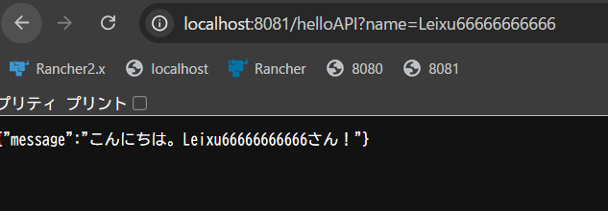 http://localhost:8081/helloAPI?name=Leixu66666666666

